Algoritmos CPU
 | ALGORITMOS DE PLANIFICACION DE PROCESOS EN LA CPU

 |  | FCFS

 | P1 |  |  |  |  |  |  |  | P2 |  |  |  | P3 |  |  | P4 | P5 |  |  |  |  |  |  | P6

 | 0 | 1 | 2 | 3 | 4 | 5 | 6 | 7 | 8 | 9 | 10 | 11 | 12 | 13 | 14 | 15 | 16 | 17 | 18 | 19 | 20 | 21 | 22 | 23 | 24 | 25

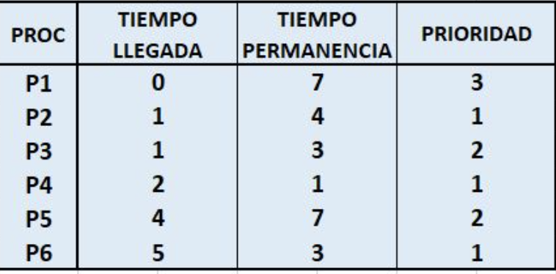
 |  |  |  | Tiempo de espera |  | Tiempo de permanencia
 |  | P1 |  | 0 |  | 7
 |  | P2 |  | 6 |  | 10
 |  | P3 |  | 11 |  | 14
 |  | P4 |  | 13 |  | 14
 |  | P5 |  | 12 |  | 14
 |  | P6 |  | 17 |  | 22
 |  | TIEMPOS MEDIOS |  | 9.8 |  | 13.5

 |  | SJF

 | P1 |  |  |  |  |  |  |  | P4 | P3 |  |  | P6 |  |  | P2 |  |  |  | P5

 | 0 | 1 | 2 | 3 | 4 | 5 | 6 | 7 | 8 | 9 | 10 | 11 | 12 | 13 | 14 | 15 | 16 | 17 | 18 | 19 | 20 | 21 | 22 | 23 | 24 | 25

 |  |  |  | Tiempo de espera |  | Tiempo de permanencia
 |  | P1 |  | 0 |  | 7
 |  | P2 |  | 14 |  | 18
 |  | P3 |  | 8 |  | 11
 |  | P4 |  | 5 |  | 6
 |  | P5 |  | 16 |  | 21
 |  | P6 |  | 6 |  | 9
 |  | TIEMPOS MEDIOS |  | 8.2 |  | 12.0

 |  | ALGORITMO SJRF

 | 0 | 1 | 2 | 3 | 4 | 5 | 6 | 7 | 8 | 9 | 10 | 11 | 12 | 13 | 14 | 15 | 16 | 17 | 18 | 19 | 20 | 21 | 22 | 23 | 24 | 25

 |  |  |  | Tiempo de espera |  | Tiempo de permanencia
 |  | P1
 |  | P2
 |  | P3
 |  | P4
 |  | P5
 |  | P6
 |  | TIEMPOS MEDIOS |  | 0.0 |  | 0.0

 |  | ROUND ROBIN QUANTUM=2

Q=2

 | 0 | 1 | 2 | 3 | 4 | 5 | 6 | 7 | 8 | 9 | 10 | 11 | 12 | 13 | 14 | 15 | 16 | 17 | 18 | 19 | 20 | 21 | 22 | 23 | 24 | 25 | 26

 | COLA DE PROCESOS

 |  |  |  | Tiempo de espera |  | Tiempo de permanencia
 |  | P1
 |  | P2
 |  | P3
 |  | P4
 |  | P5
 |  | P6
 |  | TIEMPOS MEDIOS |  | 0.0 |  | 0.0

 |  | ROUND ROBIN QUANTUM =3

Q=3

 | 0 | 1 | 2 | 3 | 4 | 5 | 6 | 7 | 8 | 9 | 10 | 11 | 12 | 13 | 14 | 15 | 16 | 17 | 18 | 19 | 20 | 21 | 22 | 23 | 24 | 25 | 26

 |  |  |  | Tiempo de espera |  | Tiempo de permanencia
 |  | P1
 |  | P2
 |  | P3
 |  | P4
 |  | P5
 |  | P6
 |  | TIEMPOS MEDIOS |  | 0.0 |  | 0.0

 |  | AlLGORITMO POR PRIRIDADES (NO EXPLOSIVO)

 | 0 | 1 | 2 | 3 | 4 | 5 | 6 | 7 | 8 | 9 | 10 | 11 | 12 | 13 | 14 | 15 | 16 | 17 | 18 | 19 | 20 | 21 | 22 | 23 | 24 | 25 | 26

 | COLA DE PROCESOS

 |  |  |  | Tiempo de espera |  | Tiempo de permanencia
 |  | P1
 |  | P2
 |  | P3
 |  | P4
 |  | P5
 |  | P6
 |  | TIEMPOS MEDIOS |  | 0.0 |  | 0.0

 |  | ALGORITMO POR PRIORIDADES (EXPLUSIVO)

 |  |  |  |  |  |  |  |  |  | P5 |  | P1 |  |  |  |  |  |  |  | P3 |  |  |  |  | P6 | P4
 |  |  |  |  | P2

 | 0 | 1 | 2 | 3 | 4 | 5 | 6 | 7 | 8 | 9 | 10 | 11 | 12 | 13 | 14 | 15 | 16 | 17 | 18 | 19 | 20 | 21 | 22 | 23 | 24 | 25 | 26

 | COLA DE PROCESOS

 |  |  |  | Tiempo de espera |  | Tiempo de permanencia
 |  | P1
 |  | P2
 |  | P3
 |  | P4
 |  | P5
 |  | P6
 |  | TIEMPOS MEDIOS |  | 0.0 |  | 0.0

 | Una vez hemos realizado todos los algoritmos de plainficación, hemos llegado a la conclusión del que el algoritmo de planificacion mas eficiente es el

